aanv-bas
AANVULLENDE BEKOSTIGING BASISSCHOLEN

Scholen kunnen op vier momenten aanvullende bekostiging voor asielzoekers en overige vreemdelingen aanvragen, te weten voor teldata 1 januari, 1 april, 1 juli en 1 oktober. Asielzoekers en overige vreemdelingen zijn in dit kader leerlingen met een verblijfsperiode in Nederland van minder dan één jaar.
Voor IGBO-leerlingen kan deze aanvullende bekostiging niet worden aangevraagd.
Om in aanmerking te komen voor deze aanvullende bekostiging geldt er voor elke teldatum een drempel van vier asielzoekers en overige vreemdelingen (het maakt in dit geval niet uit of het een asielzoeker of overige vreemdeling is, IGBO-leerlingen tellen niet mee). Als een school minimaal vier asielzoekers en/of overige vreemdelingen heeft op de teldatum, dan is de drempel gehaald en kan de school aanvullende bekostiging aanvragen.
Voor teldata 1 april, 1 juli en 1 oktober wordt er, mits de drempel is gehaald, aanvullende bekostiging toegekend per asielzoeker en overige vreemdeling. Het bedrag per asielzoeker is hoger dan het bedrag per overige vreemdeling.
Tot slot, als een school voor het eerst een aanvraag indient, ontvangt deze school een eenmalig bedrag.
De formule in artikel 34 (1e regeling 2024):
 | I. Eerste opvang asielzoekers en overige vreemdelingen basisscholen |  | 2024

 | drempel bekostiging (aantal asielzoekers én overige vreemdelingen) |  | 4

 | Rekenregel 1 januari (voor maanden januari t/m maart)
 | aantal AZK op teldatum 1 feb t-1 | At | 0
 | aantal overige vreemdelingen op teldatum 1 feb t-1 |  | 0
 |  |  | 0

 | aantal AZK op teldatum 1 januari t | Ap | 0
 | aantal overige vreemdelingen op teldatum 1 januari t | Vp | 1
 |  |  | 1 | € -

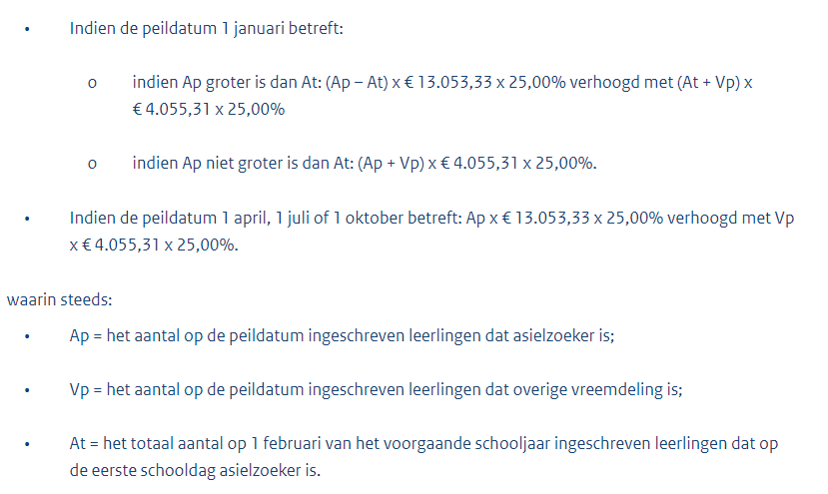
 | aanvullende bekostiging als Ap groter is dan of gelijk is aan At |  |  | € -
 | aanvullende bekostiging als Ap niet groter is dan At |  |  | € -
 |  |  |  | € -
 | Rekenregel 1 april (voor maanden april t/m juni)
 | aantal AZK op teldatum 1 april t |  | 4 | € 13,053.33
 | aantal overige vreemdelingen op teldatum 1 april t |  | 4 | € 4,055.31
 |  |  | 8 | € 17,108.64
 | Rekenregel 1 juli (voor maanden juli t/m sept)
 | aantal AZK op teldatum 1 juli t |  | 0 | € -
 | aantal overige vreemdelingen op teldatum 1 juli t |  | 0 | € -
 |  |  | 0 | € -
 | Rekenregel op teldatum 1 oktober (voor maanden okt t/m dec)
 | aantal AZK op teldatum 1 oktober t |  | 0 | € -
 | aantal overige vreemdelingen op teldatum 1 oktober t |  | 0 | € -
 |  |  | 0 | € -

 | Eerste keer dat school deze aanvullende bekostiging aanvraagt? |  | ja | € 15,640.56

 | totaal |  |  | € 32,749.20

Onderwijs aan asielzoekers gedurende het tweede jaar in Nederland op basisscholen
Scholen kunnen op vier momenten aanvullende bekostiging aanvragen voor asielzoekersleerlingen die tussen de een tot twee jaar in Nederland verblijven, te weten voor teldata 1 januari, 1 april, 1 juli en 1 oktober. Voor IGBO-leerlingen en overige vreemdelingen kan deze aanvullende bekostiging niet worden aangevraagd.
De aanvullende bekostiging bestaat per teldatum uit een kwart van het bedrag per tweedejaars asielzoeker. Er geldt geen drempel qua aantal leerlingen voordat er recht ontstaat op deze aanvullende bekostiging.
 | II. Onderwijs aan asielzoekers gedurende tweede jaar in NL op basisscholen |  | 2024

 | Aantal tweedejaars asielzoekers per 1 januari |  | 0 | € -
 | Aantal tweedejaars asielzoekers per 1 april |  | 10 | € 4,907.60
 | Aantal tweedejaars asielzoekers per 1 juli |  | 0 | € -
 | Aantal tweedejaars asielzoekers per 1 oktober |  | 0 | € -
 | totaal |  |  | € 4,907.60

Opvang asielzoekerskinderen in procesopvanglocaties en gezinslocaties
Scholen kunnen aanvullende bekostiging aanvragen voor leerlingen die op 1 februari t-1 in een pol/glo verblijven.
Het gaat om een bedrag per leerling en er is geen drempel voordat er recht ontstaat op deze aanvullende bekostiging.
 | III. Opvang asielzoekerskinderen in POL/GLO |  | 2024

 | Aantal azk in POL/GLO per 1 feb t-1 |  | 5 | € 5,933.80

Schipperskinderen
Een bo-school ontvangt aanvullende bekostiging voor het aantal maanden dat er schipperskinderen onderwijs krijgen op de school. De drempel voor bekostiging is ten minste drie schipperskinderen in de eerste vier verblijfsjaren op een reguliere bo-school en die verblijven in een internaat of pleeggezin.
De school dient een aanvraag in bij DUO om in aanmerking te komen voor de aanvullende bekostiging. De ingangsdatum van de aanvullende bekostiging is de maand na ontvangst van de aanvraag. Uitzondering hierop is januari; als een aanvraag in die maand wordt ingediend, dan is de ingangsdatum van de bekostiging ook januari. Een aanvraag moet voor 1 december van het bekostigingsjaar zijn ontvangen.
Berekening:
Aanvullende bekostiging schipperskinderen = aantal schipperskinderen x bedrag / 12 x aantal maanden toekenning
Voorbeeld:
Een bo-school geeft vanaf 10 augustus onderwijs aan zes schipperskinderen en dient hiervoor eind augustus een aanvraag in bij DUO.
De school ontvangt hier vanaf september bekostiging voor: 6 x (€ 3.033,68 / 12) x 4 = € 6.067,36
 | IV. Schipperskinderen (in eerste 4 verblijfsjaren op deze basisschool) |  | 2024

 | drempel |  | 3

 | Aanvraag voor deze aanvullende bekostiging ingediend in:
 | januari |  | 0 | € -
 | februari |  | 0 | € -
 | maart |  | 0 | € -
 | april |  | 0 | € -
 | mei |  | 0 | € -
 | juni |  | 0 | € -
 | juli |  | 0 | € -
 | augustus |  | 6 | € 6,062.92
 | september |  | 0 | € -
 | oktober |  | 0 | € -
 | november |  | 0 | € -
 | totaal |  |  | € 6,062.92

Leerlingen met een culturele achtergrond van de Roma en Sinti
Een bo-school ontvangt aanvullende bekostiging voor het aantal maanden dat er leerlingen met een culturele achtergrond van de Roma en Sinti onderwijs krijgen op de school. De drempel voor bekostiging is ten minste vier van deze leerlingen.
Berekening:
Aanvullende bekostiging Roma/Sinti = aantal Roma-/Sinti-leerlingen x bedrag / 12 x aantal maanden toekenning
Voorbeeld:
De school dient een aanvraag in bij DUO om in aanmerking te komen voor de aanvullende bekostiging. De ingangsdatum van de aanvullende bekostiging is de maand na ontvangst van de aanvraag. Uitzondering hierop is januari; als een aanvraag in die maand wordt ingediend, dan is de ingangsdatum van de bekostiging ook januari. Een aanvraag moet voor 1 december van het bekostigingsjaar zijn ontvangen.
Een bo-school geeft vanaf 10 augustus onderwijs aan zes Roma/Sinti-leerlingen en dient hiervoor eind augustus een aanvraag in bij DUO. De school ontvangt hier vanaf september bekostiging voor: 6 x (€ 4.086,46 / 12) x 4 = € 8.172,92
 | V. Leerlingen met een culturele achtergrond van de Roma en Sinti |  | 2024

 | drempel |  | 4

 | Aanvraag voor deze aanvullende bekostiging ingediend in:
 | januari |  | 0 | € -
 | februari |  | 0 | € -
 | maart |  | 0 | € -
 | april |  | 0 | € -
 | mei |  | 0 | € -
 | juni |  | 0 | € -
 | juli |  | 0 | € -
 | augustus |  | 6 | € 8,166.96
 | september |  | 0 | € -
 | oktober |  | 0 | € -
 | november |  | 0 | € -
 | totaal |  |  | € 8,166.96

groei-bas
GROEIBEKOSTIGING BASISSCHOLEN 2024

Groeibekostiging wordt verstrekt als een schoolbestuur in een bepaalde maand met 4% of meer is gegroeid ten opzichte van het aantal leerlingen op de teldatum (1 februari t-1). Het betreft hier alleen bo-leerlingen. Groei wordt maandelijks berekend op basis van het aantal leerlingen dat op de eerste dag van de maand staat ingeschreven in ROD. De prikdatum, het moment waarop wordt vastgesteld hoeveel leerlingen er staan ingeschreven, is 28 dagen na de eerste dag van de maand.
Als de groei van een schoolbestuur minimaal gelijk is aan de drempel van 4% wordt groeibekostiging voor die maand toegekend. De groeibekostiging wordt berekend door het aantal leerlingen waarmee het bestuur is gegroeid ten opzichte van de teldatum te vermenigvuldigen met een bedrag per leerling. Het bedrag per leerling is 1/12e van het reguliere bedrag per leerling.
Groeibekostiging wordt berekend op bestuursniveau. Daarbij is leidend hoe het bestuur is samengesteld op 1 augustus. Voor de eerste zeven maanden van het kalenderjaar is de samenstelling van het bestuur op 1 augustus t-1 in het voorgaande jaar (t-1) van belang. Voor de laatste vijf maanden van het kalenderjaar is dat 1 augustus van het kalenderjaar zelf.
Berekening:
drempel = 4% x aantal bo-leerlingen op 1 februari t-1 binnen bestuur
aantal bo-leerlingen groei = aantal bo-leerlingen op eerste van de maand binnen bestuur - aantal bo-leerlingen 1 februari t-1 binnen bestuur.
Voorbeeld:
Een schoolbestuur heeft op teldatum 1 februari t-1 100 leerlingen. Op 1 maart van jaar t heeft het schoolbestuur 105 leerlingen. De drempel om in aanmerking te komen voor groeibekostiging is voor dit schoolbestuur 100 leerlingen x 4% = 4 leerlingen. Het schoolbestuur haalt met 5 leerlingen groei de drempel. Het krijgt voor de maand maart voor 5 leerlingen groeibekostiging: 5 leerlingen x € 5.801,77 / 12 = € 2.417,22.
Hetzelfde schoolbestuur heeft op 1 april van jaar t nog maar 103 leerlingen. De drempel om in aanmerking te komen voor groeibekostiging is voor dit schoolbestuur (nog steeds) 100 leerlingen x 4% = 4 leerlingen. Het schoolbestuur haalt met 3 leerlingen groei de drempel niet. Voor de maand april ontvangt het schoolbestuur geen groeibekostiging.
 | Groeibekostiging BAS (op bestuursniveau) | 2024

 | Aantal leerlingen BAS binnen bestuur per teldatum 1-2-2023 | 100
 | Drempel groei per bestuur (4%) | 104

 | Aantal ingeschreven lln basisonderwijs binnen het totale schoolbestuur
 | per 1 januari | 110 | € 5,076.44
 | per 1 februari |  | € -
 | per 1 maart |  | € -
 | per 1 april |  | € -
 | per 1 mei |  | € -
 | per 1 juni |  | € -
 | per 1 juli |  | € -
 | per 1 augustus |  | € -
 | per 1 september |  | € -
 | per 1 oktober |  | € -
 | per 1 november |  | € -
 | per 1 december |  | € -

 | Groeibekostiging bestuur totaal 2024 |  | € 5,076.44

